布草间仓库办公楼员工餐厅
布草间仓库办公楼用品采购清单
序号 | 物品 | 规格/cm | 参考图 | 数量 | 金额 | 总额 | 备注
1 | 货架 | 长150*宽50*高160 | 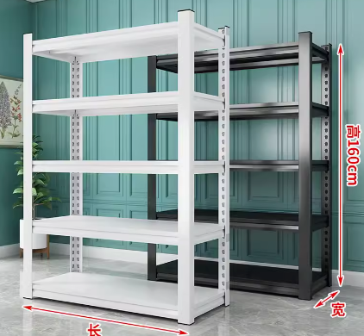 | 60 | 478 | 28680
2 | 挂衣架 | 长150*宽60*高200 |  | 10 | 398 | 3980
3 | 铁皮衣柜 | 长120*宽50*高185 |  | 6 | 799 | 4794
4 | 抽湿机 |  |  | 2 | 2098 | 4196
5 | 柜机空调3p | 格力3p |  | 2 | 8499 | 16998
6 | 挂机空调2匹 | 格力2匹 |  | 2 | 7599 | 15198
7 | 员工餐桌椅 | 一桌4椅 |  | 10 | 2028 | 20280
 |  |  |  | 合计(元）： |  | 94126

